TURMA FEVEREIRO 2024
TURMA INGRESSANTE DE FEVEREIRO/2024 - TÉCNICO EM ENFERMAGEM

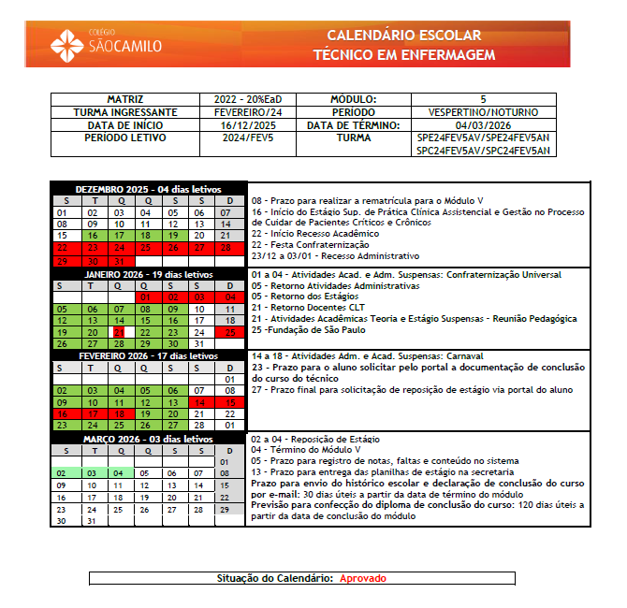

ATUALIZADO EM: 30/03/2026

TURMA DE MAIO 2024
TURMA INGRESSANTE DE MAIO/2024 - TÉCNICO EM ENFERMAGEM

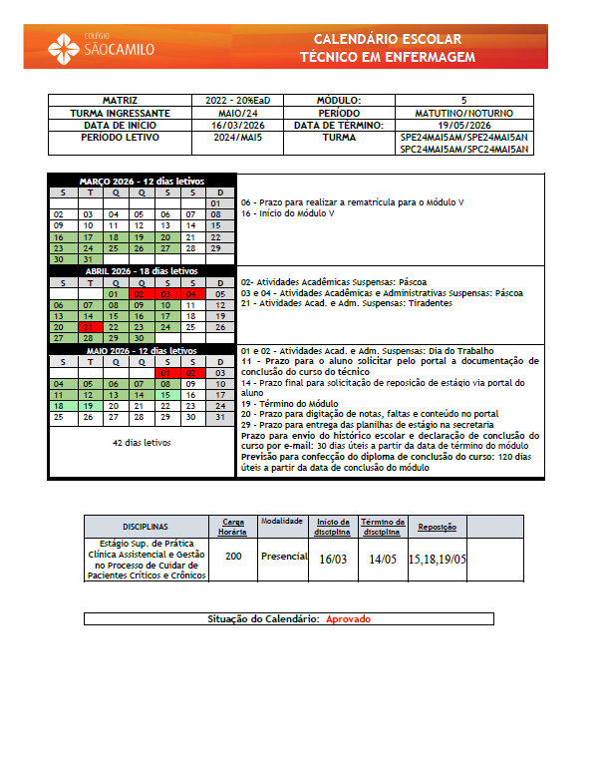

ATUALIZADO EM: 30/03/2026

TURMA DE AGOSTO 2024
TURMA INGRESSANTE DE AGOSTO/2024 - TÉCNICO EM ENFERMAGEM

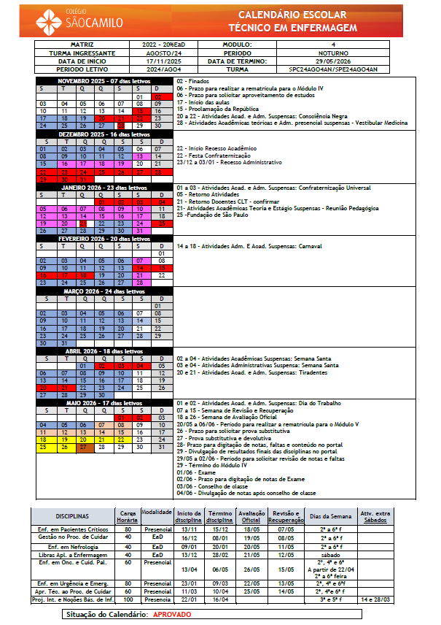

ATUALIZADO EM: 30/03/2026

TURMA DE NOVEMBRO 2024
TURMA INGRESSANTE DE NOVEMBRO/2024 - TÉCNICO EM ENFERMAGEM

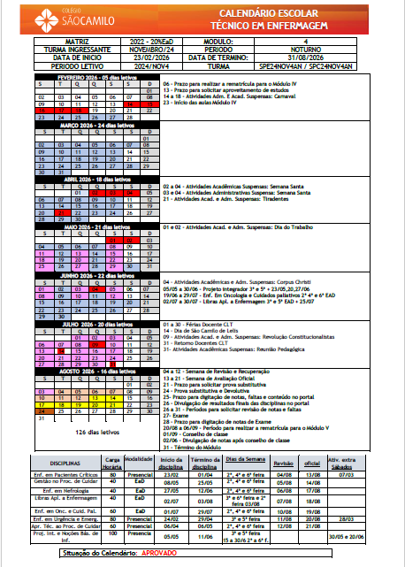

ATUALIZADO EM: 30/03/2026

TURMA DE MARÇO 2025
TURMA INGRESSANTE DE MARÇO/2025 - TÉCNICO EM ENFERMAGEM

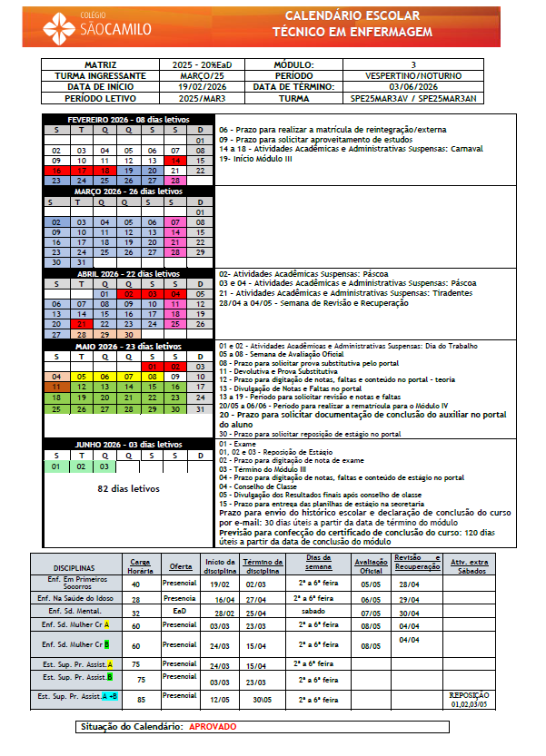

ATUALIZADO EM: 30/03/2026

TURMA DE SETEMBRO 2025
TURMA INGRESSANTE DE SETEMBRO/2025 - TÉCNICO EM ENFERMAGEM

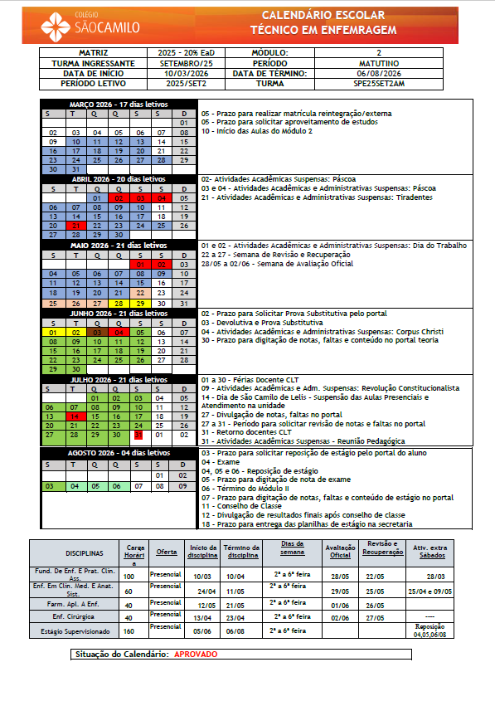

ATUALIZADO EM: 30/03/2026

TURMA DE SETEMBRO 2024 RAD
TURMA INGRESSANTE DE SETEMBRO/2024 - TÉCNICO EM RADIOLOGIA

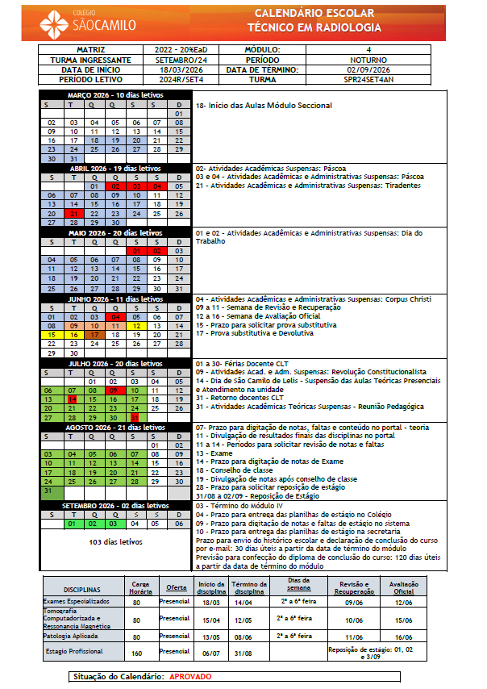

ATUALIZADO EM: 30/03/2026

TURMA DE MARÇO 2025 RAD
TURMA INGRESSANTE DE MARÇO/2025 - TÉCNICO EM RADIOLOGIA

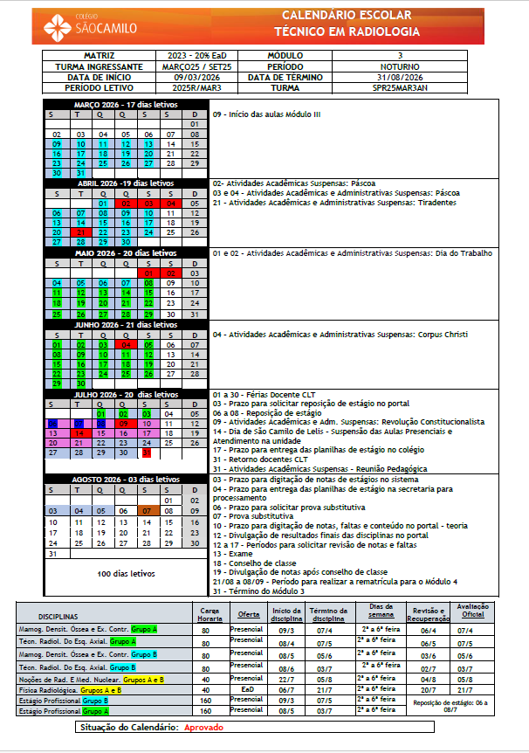

ATUALIZADO EM: 30/03/2026

